怪物参数表
 | 进攻单位生命值-[(防御单位攻击范围有效可移动路径长度/进攻单位移动速度)*防御单位dps]
enemy1等级 | 怪物基础HP | 怪物基础速度 | 怪物基础价钱 | 怪物成长率
1 | 50 | 4.00 | 10 | 1.2
2 | 60 | 4.00 | 12 | 1.2
3 | 72 | 4.00 | 14 | 1.2
4 | 86 | 4.00 | 17 | 1.2
5 | 104 | 4.00 | 21 | 1.2

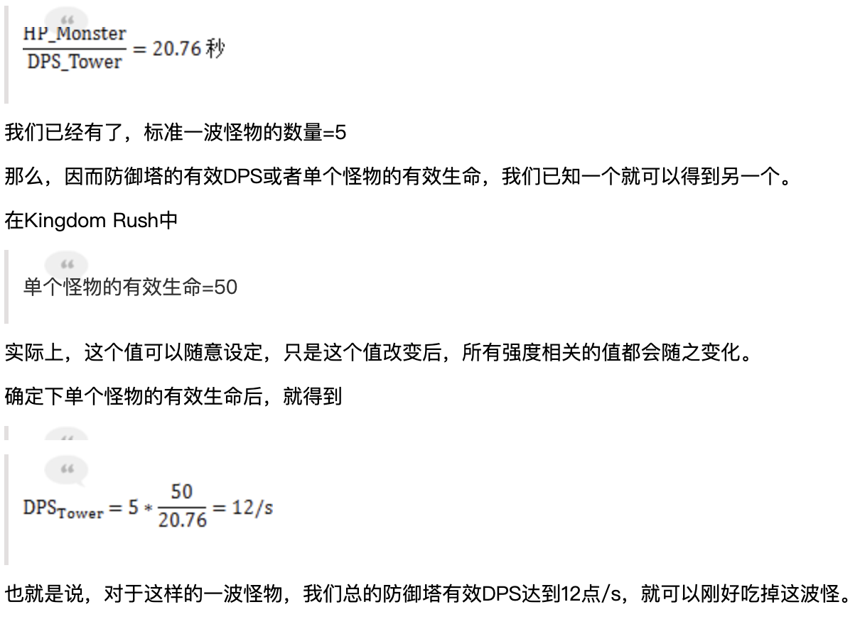
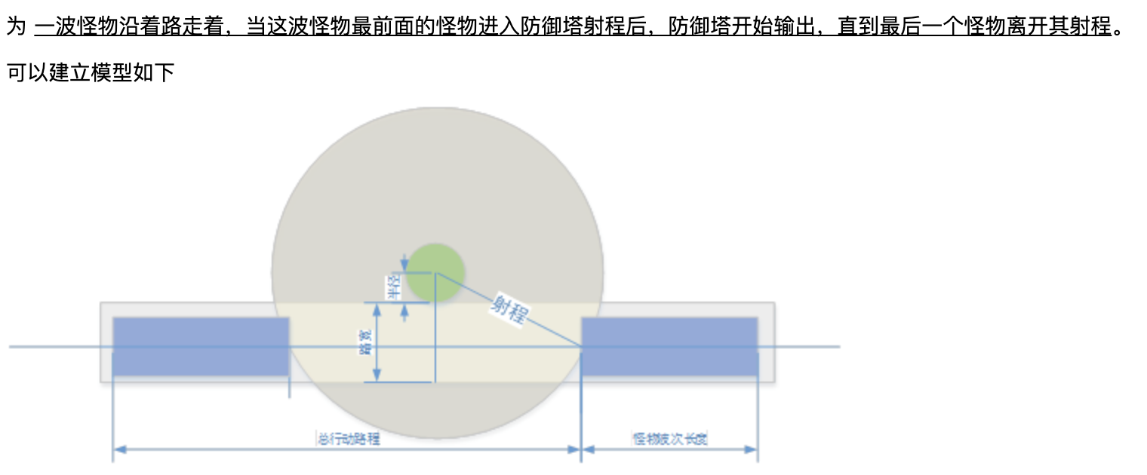
enemy2等级 | 怪物基础HP | 怪物基础速度 | 怪物基础价钱 | 怪物成长率
1 | 60 | 4.00 | 15 | 1.2
2 | 72 | 4.00 | 18 | 1.2
3 | 86 | 4.00 | 21.6 | 1.2
4 | 104 | 4.00 | 25.92 | 1.2
5 | 124 | 4.00 | 31.104 | 1.2

enemy3等级 | 怪物基础HP | 怪物基础速度 | 怪物基础价钱 | 怪物成长率
1 | 70 | 4.80 | 23 | 1.2
2 | 84 | 4.80 | 27 | 1.2
3 | 101 | 4.80 | 32.4 | 1.2
4 | 121 | 4.80 | 38.88 | 1.2
5 | 145 | 4.80 | 46.656 | 1.2

enemy4等级 | 怪物基础HP | 怪物基础速度 | 怪物基础价钱 | 怪物成长率
1 | 100 | 3.20 | 34 | 1.2
2 | 120 | 3.20 | 40.5 | 1.2
3 | 144 | 3.20 | 48.6 | 1.2
4 | 173 | 3.20 | 58.32 | 1.2
5 | 207 | 3.20 | 69.984 | 1.2

enemy5等级 | 怪物基础HP | 怪物基础速度 | 怪物基础价钱 | 怪物成长率
1 | 120 | 4.40 | 51 | 1.2
2 | 144 | 4.40 | 60.75 | 1.2
3 | 173 | 4.40 | 72.9 | 1.2
4 | 207 | 4.40 | 87.48 | 1.2
5 | 249 | 4.40 | 104.976 | 1.2

enemy6等级 | 怪物基础HP | 怪物基础速度 | 怪物基础价钱 | 怪物成长率
1 | 50 | 6.40 | 76 | 1.2
2 | 60 | 6.40 | 91.125 | 1.2
3 | 72 | 6.40 | 109.35 | 1.2
4 | 86 | 6.40 | 131.22 | 1.2
5 | 104 | 6.40 | 157.464 | 1.2

enemy7等级 | 怪物基础HP | 怪物基础速度 | 怪物基础价钱 | 怪物成长率
1 | 40 | 8.00 | 114 | 1.2
2 | 48 | 8.00 | 136.6875 | 1.2
3 | 58 | 8.00 | 164.025 | 1.2
4 | 69 | 8.00 | 196.83 | 1.2
5 | 83 | 8.00 | 236.196 | 1.2

enemy8等级 | 怪物基础HP | 怪物基础速度 | 怪物基础价钱 | 怪物成长率
1 | 135 | 5.60 | 171 | 1.2
2 | 162 | 5.60 | 205.03125 | 1.2
3 | 194 | 5.60 | 246.0375 | 1.2
4 | 233 | 5.60 | 295.245 | 1.2
5 | 280 | 5.60 | 354.294 | 1.2

enemy9等级 | 怪物基础HP | 怪物基础速度 | 怪物基础价钱 | 怪物成长率
1 | 600 | 0.80 | 256 | 1.2
2 | 720 | 0.80 | 307.546875 | 1.2
3 | 864 | 0.80 | 369.05625 | 1.2
4 | 1037 | 0.80 | 442.8675 | 1.2
5 | 1244 | 0.80 | 531.441 | 1.2

